상품제안서
스피디 가정용 25W(PD3.0) PPS 초고속 분리형 충전기 | 상품코드: S30564

 |  |  |  |  |  |  | 02-713-8555 | www.synergygift.co.kr
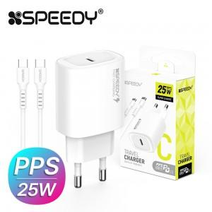

【상세/제작정보】 | PPS 초고속 분리형 충전기(CtoC 1.2M 25W 케이블 포함)

【인쇄/포장옵션】 | 레이저 / 포장지포장

【공급단가】 | 수량 | 100~ | 300~ | 500~ | 1,000~ | 3,000~
*VAT별도 | 단가 | 2,900원 | 2,730원 | 2,640원 | 2,510원 | 2,470원

【상품 URL】 | https://www.synergygift.co.kr:443/src/goods_detail.php?gdno=30564

